메인 페이지 전체
①
 | Main.jsp | 작성날짜 | 2020-01-03
 |  | 수정날짜
 |  | 작성자
회원가입 로그인
②
  |  | 1. 로고
 |  | → E : '로고' 클릭
 |  | → url: home
 |  | → a태그를 이용하여 main.jsp로 포워딩
 |  | 2.회원가입
 |  | → E: '회원가입'클릭
 |  | →url :
 |  | → signup.jsp로 포워딩
 |  | 3. 로그인
 |  | → E : '로그인' 클릭
 |  | → url: login
③
목적지
체크인
체크아웃
인원
 |  | → loginFrm.jsp로 포워딩
 |  | * 로그인 시 메뉴 변경
 |  | 일반 회원 로그인 시: 로그아웃, 마이페이지
초기화
검색
 |  | 비회원 로그인 시: 로그아웃

 |  | 관리자 로그인 시: , 상품 등록, 회원정보
 |  | → E : '상품 등록' 클릭
 |  | → bookAdd.jsp로 포워딩

베스트 후기
 |  | 4. 카테고리
 |  | → E : '각 카테고리' 마우스 호버
 |  | → url: so, ja, it, mic, lan
 |  | → 각 카테고리의 메뉴 div를 show()를 통해 드러냄

베스트 숙소
 |  | 5. 베스트셀러 / 신간 / 오늘의 책
 |  | → E : '각 버튼' 클릭
 |  | → url: best, new, todayBook
 |  | → 그에 해당하는 책 목록을 div를 드러냄

 |  | 6. 공지사항 / 희망도서신청 / Q & A
 |  | → 각 메뉴에 맞는 게시글을 최신 순으로 미리보기
 |  | → E: '게시글' 클릭
 |  | → url: board
공지사항
NO24
설립자: 노효빈
(위치) 인천시 미추홀구 학익동 663-1 태승빌딩 5층
ⓒ NO24 Communication. All Rights Reserved
희망도서신청
블로그 & SNS
Q & A
⑦ Footer.jsp
 |  | → NBD.JSP / QBD.jsp / BBD.jsp로 포워딩
 |  | → E: '각 메뉴' 클릭
 |  | → url: notice
 |  | → Notice.jsp로 포워딩

로그인 화면
loginFrm.jsp | 작성날짜 | 2019-04-04
 | 수정날짜
 | 작성자
 | 1. 로고
 | → E : '로고' 클릭
①
 | → main.jsp로 포워딩

②
회원 로그인
 | 2. 회원 로그인 / 비회원 로그인
 | → E: '회원 로그인 / 비회원 로그인' 클릭
 | → include를 사용하여 div 전환

ID
PW
③
로그인
 | 3. 로그인
 | → E: '로그인' 클릭
 | → url: login
④
 | → 유효성 검사 후 main.jsp로 포워딩
아이디 찾기 | 비밀번호 찾기
⑤
회원가입
 | 4. 아이디 찾기 / 비밀번호 찾기
 | → E: '아이디 찾기 / 비밀번호 찾기' 클릭
 | → url: SearchId , url: SearchId
 | → SearchId.jsp로 포워딩
 | →SearchPw.jsp로 포워딩

 | 5. 회원가입
 | → E: '회원가입' 클릭
 | → url: joinFrm
 | → joinFrm.jsp로 포워딩

아이디 & 비밀번호 찾기
infoSearch.jsp | 작성날짜 | 2019-04-04
 | 수정날짜
 | 작성자
 | 1. 로고
①
 | → E : '로고' 클릭
 | → main.jsp로 포워딩

②
 | 2. 아이디 찾기 / 비밀번호 찾기
 | → E : '아이디 찾기 / 비밀번호 찾기' 클릭
아이디 찾기 비밀번호 찾기
- 이름과 이메일 주소를 입력 후 "아이디 찾기" 버튼을 클릭해주시면
아이디를 찾을 수 있습니다.
 | * '비밀번호 찾기' 클릭 시
 | ID, 이름, 이메일 입력 후 DB의 정보와 비교
 | 하고, 이메일 인증에 성공하면 비밀번호를
이름
이메일
 | 화면에 띄움

③
아이디 찾기
 | 3. 아이디 찾기
 | → E : '아이디 찾기' 클릭
 | → 입력된 정보를 DB의 정보와 비교하여
 | 일치할 경우에는 아이디를 화면에 띄우고
 | 일치하지 않을 경우에는 메시지 띄움

회원가입
Join.jsp | 작성날짜 | 2020-01-03
 | 수정날짜
 | 작성자 | 평민호
 | 1. 아이디 중복 확인
 | → E: '중복 확인' 클릭
 | → url: check
살아보다 회원가입
 | → 중복된 아이디가 있을 시에 에러 표시

아이디
비밀번호
비밀번호 확인
성별 ○ 여자 ○ 남자
이름
주소
이메일
H·P
○ 호스트 ○ 게스트
개인정보 수집 동의 □
중복 확인
①
②
 | 2. 비밀번호 / 비밀번호 확인
 | → 비밀번호 입력 값과 비밀번호 확인 입
 | 력값이 일치하면 true, 불일치하면 false

 | 3. 호스트 & 게스트
 | → TYPE 구분

 | 4. 회원가입
 | → E: '회원가입' 클릭
 | → url: join
③
 | → 입력값들을 서버로 넘기고 DB에 저장
 | → Main.jsp로 포워딩

④
⑤
회원가입
취소
 | 5. 취소
 | → E: '취소' 클릭
 | → url: cancellation
 | → Main.jsp로 포워딩

마이페이지
Mypage.jsp | 작성날짜 | 2019-04-04
 | 수정날짜
 | 작성자
로그인
 | 1. 내 서재 / 내 정보 수정
검색
 | → E: '내 서재 / 내 정보 수정' 클릭
 | → url: library / myInfo
헤더 이미지
 | → div로 화면 전환
 | * 내 정보 수정
소설 | 자기계발 | 컴퓨터·IT | 만화 | 외국어
 | 아이디(고정), 비밀번호, 나이, 이름, 성별,
 | 주소, 이메일, H·P
①
 | url: modify
카테고리명
카테고
대여목록 | 구매내역
②
내 서재
내 정보 수정
③
주문일 주문번호 주문상품 수량 가격 다운로드
정보
 | 2. 대여목록 / 구매내역
 | → E: '대여목록 / 구매내역' 클릭
 | → url: myBooks / Buy
 | → ajax를 이용하여 목록 전환
 | * 대여목록 속성
 | 대여 시작일, 대여 종료일, 대여상품, 보기
 | → E: '보기' 클릭
 | → url: Rental
 | → a태그를 이용하여 전자 책을 볼 수 있는
 | .jsp로 포워딩,대여시간이 만료되면 a태그
 | 삭제

 | 3. 다운로드
 | → E: '다운로드' 클릭
 | → 개인적으로 전자 책을 다운로드 가능

호스트 집 등록
호스트 집 등록 | 작성날짜 | 2019-04-04
 | 수정날짜
 | 작성자 | 박은서

호스트 등록

NAME
집주소

검색입력창
 | Search.JSP | 작성날짜 | 2020-01-06
 |  | 수정날짜
 |  | 작성자 | 이예상
①
②
검색
검색 키워드 |  | 1. 검색 키워드
 |  | 메인에서 입력한 검색어
 |  | URL :
③
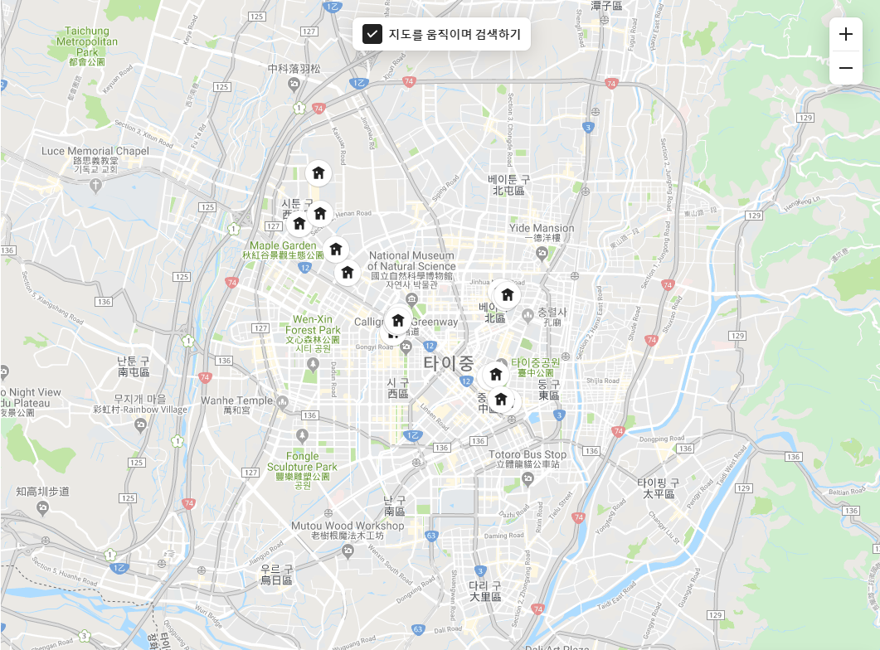
④
 |  | →

 |  | 2.검색
 |  | E:검색 버튼 클릭
 |  | URL :
 |  | →

 |  | 3. 하우스 목록
 |  | E: 사진 클릭시 상세정보 보기
 |  | URL :DETAIL로 포워딩
 |  | →DB에 저장된 하우스 정보를 보여줌

 |  | 4 지도
 |  | E: 지도에 핀버튼 클릭
 |  | URL :
 |  | →DB에 저장된 위치를 기반으로 보여줌

